Tipp
Sparklines - Liniendiagram

Ausgangslage |  | powered by Karoka AG www.karoka.ch
 | In diesem Excel-Tipp werden Sparklines vorgestellt. Die Sparklines-Funktion ermöglicht es kleine Diagramme in nur einer eigenen Zelle darzustellen. Sparklines bieten sich daher vor allem an, um einzelne Ergebnisse in einem grossen Datensatz zu visualisieren.

Excel Tipp: So geht’s einfach und schnell
 | 1 | Im Arbeitsblatt Beispiel sind die Umsatzzahlen für die verschiedenen Produkte eines Unternehmens im Jahresverlauf dargestellt. Zur besseren/schnelleren Analyse der Daten können die Umsatzentwicklungen für die einzelnen Produkte mit Linien-Sparklines visualisiert werden.
 | 2 | Um solche "kleinen" Diagramme für die einzelnen Produkte zu erstellen, wird der gesamte Daten-Bereich markiert (ohne die Spalten- und Zeilenbeschriftungen) und in der Symbolleitste unter Einfügen, die Option Linie bei Sparklines ausgewählt. | 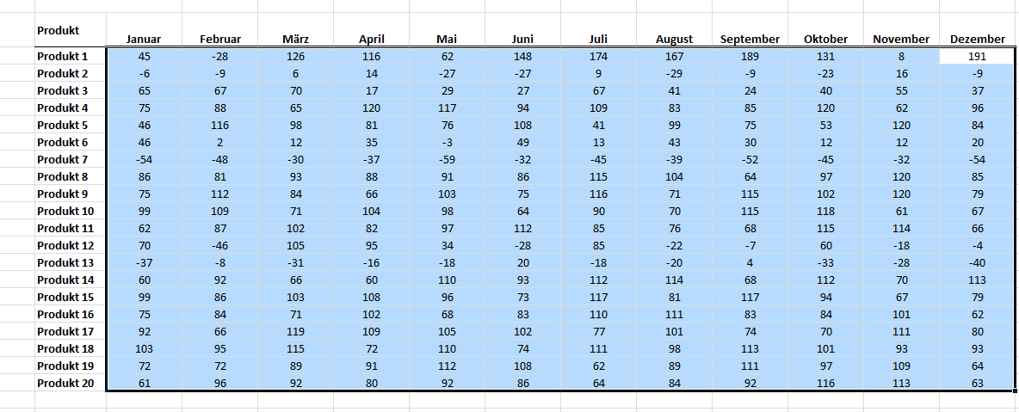
 | 3 | Es öffnet sich ein Fenster, in dem der Ort für die Sparklines angegeben werden muss. In unserem Beispiel würde es beispielsweise Sinn machen, die Sparklines direkt neben der Dezember Spalte darzustellen. Entsprechend markiert man diesen Bereich, wie im Screenshot auf der rechten Seite dargestellt. |  | 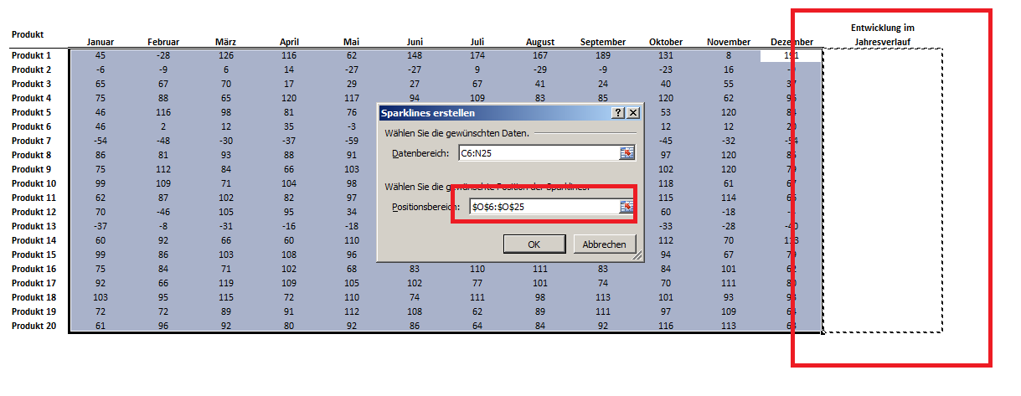
 | 4 | Es erscheinen nun die Sparklines, die die Entwicklung im Jahresverlauf darstellen. Klickt man auf eine Zelle, in der sich ein Sparkline Diagram befindet, öffnet sich in der Symbolleiste das Sparkline-Menü, über das Adjustierungen vorgenommen werden können. Es ist beispielsweise möglich in jedem Sparkline den höchsten und tiefsten Punkt jeweils markieren zu lassen. Hierfür wird im Sparkline-Menü die Option Datenpunktfarbe die Option höchster Wert und dort eine beliebige Farbe ausgewählt. Das gleiche wird analog für die tiefsten Werte gemacht. | 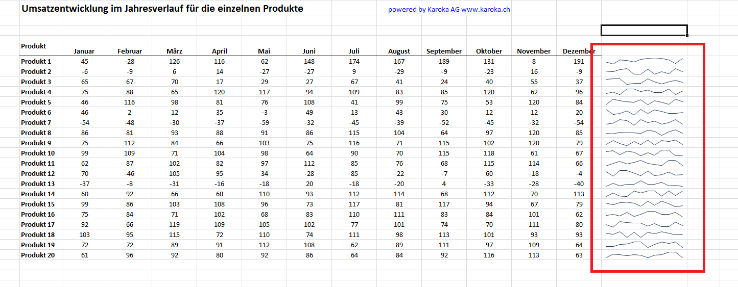

Übung
 | 1 | Im Arbeitsblatt Übung finden Sie die Umsatzzahlen für die einzelnen Produkte des Unternehmens für die letzten 12 Jahre. Für die einzelnen Produkte sollen nun jeweils Linien-Sparklines erstellt werden (in Spalte O) und es sollen jeweils die Hoch- udn Tiefpunkte markiert werden in diesen Linien-Sparklines.

Lösung
 | 1 | Die Lösung finden Sie im Arbeitsblatt Lösung. Es ist dabei analog wie in der Beschreibung des Beispiels vorzugehen.

